상품제안서
페니체 데일리 하드 노트 (M) | 상품코드: F08930

 |  |  |  |  |  |  | 02-412-0044 | www.easy1.co.kr
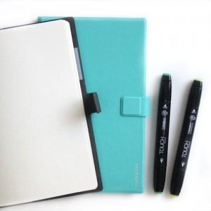 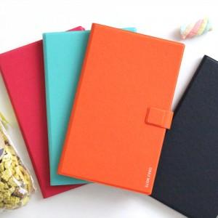

【상세/제작정보】 | 인쇄사이즈에 따라 인쇄비용이 달라집니다.

【인쇄/포장옵션】 | 불박 / 포장지포장

【공급단가】 | 수량 | 100~ | 300~ | 500~ | 1,000~ | 3,000~
*VAT별도 | 단가 | 10,450원 | 9,450원 | 9,100원 | 8,750원 | 8,400원

【상품 URL】 | https://dev.easy1.co.kr:443/src/goods_detail.php?gdno=8930

